ログイン画面
外部設計書 |  |  |  |  |  |  |  | チーム名 |  | Dango Sweets。。
 |  |  |  |  |  |  |  | 画面名 |  | ログイン画面 |  |  |  | 作成者 | 中村拓磨 |  |  | 更新者 | 杉尾朋実
 |  |  |  |  |  |  |  | システム名 |  | ログインシステム |  |  |  | 作成日 | 2025-06-06 |  |  | 更新日 | 2025-06-26
 |  |  |  |  |  |  |  | 備考 |  | 余裕があれば実装

 | 画面設計
管理者用画面

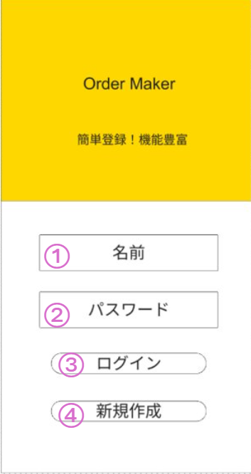
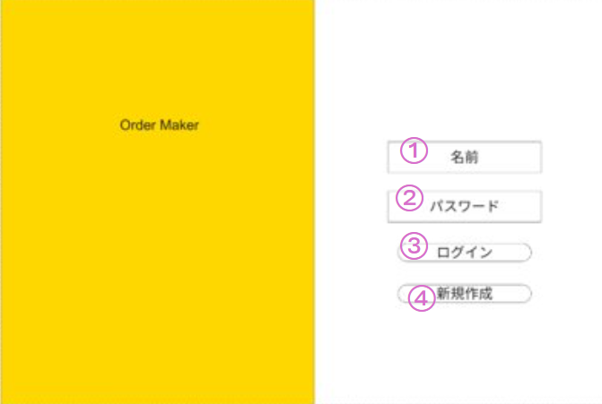

 | 機能設計
 |  |  |  | ログイン画面用のjspを表示する

 |  |  | ③ | ログインボタン押下時

 |  |  |  | ボタン押下時に以下のエラー処理
 |  |  |  | 1 | 名前の入力がされていない
 |  |  |  |  |  | 「名前を入力してください」と表示

 |  |  |  | 2 | パスワードが入力されていない
 |  |  |  |  |  | 「パスワードを入力してください」と表示

 |  |  |  | 3 | 名前とパスワードが入力されていない
 |  |  |  |  |  | 「名前とパスワードを入力してください」と表示

 |  |  |  | 4 | 名前・パスワードが、指定文字数で入力されていない
 |  |  |  |  |  | 「指定文字数以内で入力してください」と表示

 |  |  |  | 上記にエラーがなかった場合は以下を行う
 |  |  |  | 1 | 名前とパスワードを用いてusersテーブルを検索して、1件ヒットするかチェック

 |  |  |  | 上記チェックにてヒットした場合はホーム画面へ遷移する

 |  |  |  | ヒットしない場合は以下を行う
 |  |  |  | 1 | 「名前、またはパスワードが間違っています」と表示

 |  |  | ④ | 新規作成ボタン押下時

 |  |  |  | ボタン押下時に以下のエラー処理
 |  |  |  | 1 | 名前の入力がされていない
 |  |  |  |  |  | 「名前を入力してください」と表示

 |  |  |  | 2 | パスワードが入力されていない
 |  |  |  |  |  | 「パスワードを入力してください」と表示

 |  |  |  | 3 | 名前とパスワードが入力されていない
 |  |  |  |  | 「名前とパスワードを入力してください」と表示

 |  |  |  | 4 | 名前・パスワードが、指定文字数で入力されていない
 |  |  |  |  | 「指定文字数以内で入力してください」と表示

 |  |  |  | 上記にエラーがなかった場合は以下を行う
 |  |  |  | 1 | 名前とパスワードを用いて入力内容をusersテーブルに登録
 |  |  |  |  | （名前がすでに存在する場合は「利用できない名前です」と表示）

 | 項目定義書

 | No |  | 物理名 |  |  |  | 論理名 |  | 画面型 |  | データ型(Java) | min | max | DBテーブル |  | DBカラム | 備考
 |  | 1 | name |  |  |  | 名前 |  | input |  | String | 1 | 30 | users |  | user_name
 |  | 2 | password |  |  |  | パスワード |  | input |  | String | 5 | 30 | users |  | password | 余裕があれば暗号化
 |  | 3 | loginButton |  |  |  | ログインボタン |  | button
 |  | 4 | userRegist |  |  |  | ユーザー登録ボタン |  | button

ホーム画面
外部設計書 |  |  |  |  |  |  |  | チーム名 |  | Dango Sweets。。
 |  |  |  |  |  |  |  | 画面名 |  | ホーム画面 |  |  |  | 作成者 | 中村拓磨 |  |  | 更新者 | 杉尾朋実
 |  |  |  |  |  |  |  | システム名 |  |  |  |  |  | 作成日 | 2025-06-06 |  |  | 更新日 | 2025-06-26
 |  |  |  |  |  |  |  | 備考 |  | 機能③⑥と縦画面へのレスポンシブ対応は余裕があれば実装

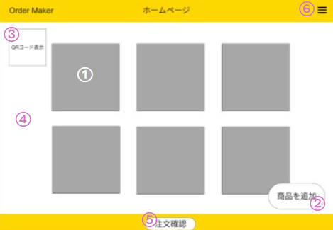
 | 画面設計
管理者用画面


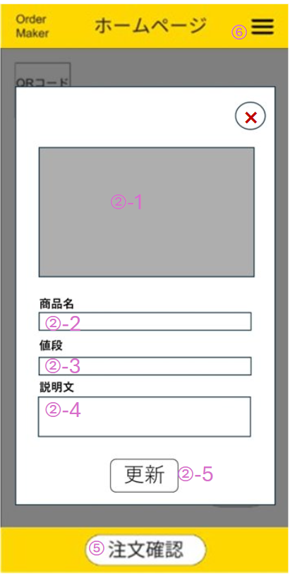

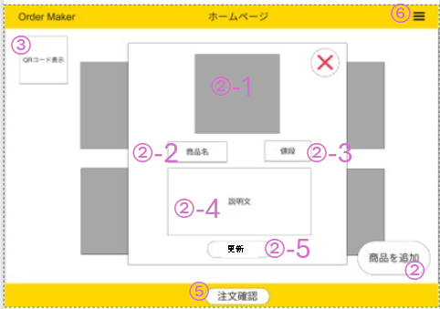

 | 機能設計
 |  |  |  |  | ページロード
 |  |  |  |  | ホーム画面用のjspを表示する
 |  |  |  |  | 現在のメニューデータを取得して表示

 |  |  |  | ①現在のメニューの商品をクリック
 |  |  |  |  | クリック時、その商品の詳細画面を表示
 |  |  |  |  | 入力欄の内容によってproductsテーブルを編集
 |  |  |  |  | （未入力時は空白に更新）

 |  |  |  | ② | メニュー登録（商品を追加）をクリック
 |  |  |  |  | クリック時に商品登録フォームを表示②-1、②-2、②-3、②-4を入力
 |  |  |  |  | ②-1をクリックして登録を確定
 |  |  |  |  | 入力欄の内容をproductsテーブルに登録
 |  |  |  |  | （未入力時は空白）

 |  |  |  |  | 更新ボタン押下時に以下のエラー処理
 |  |  |  |  |  | １ | 商品名が入力されていない
 |  |  |  |  |  |  | 「商品名を入力してください」と表示
 |  |  |  |  |  | ２ | 入力された商品名が1文字以上、30文字以下じゃない
 |  |  |  |  |  |  | 「商品名は1～30文字で入力してください」

 |  |  |  | ③ | QR表示ボタンをクリック
 |  |  |  |  | クリック時にQRコードを表示

 |  |  |  | ④ | 現時点のメニューを表示

 |  |  |  | ⑤ | 注文管理画面遷移ボタンをクリック
 |  |  |  |  | 注文管理画面に遷移

 |  |  |  | ⑥ | ログアウトボタンをクリック
 |  |  |  |  | ログイン画面に遷移

 | 項目定義書

 | No |  | 物理名 |  |  |  | 論理名 |  | 画面型 |  | データ型(Java) | min | max | DBテーブル |  | DBカラム | 備考
 |  | 1 | menuCustomization |  |  |  | 編集ボタン |  | button
 |  | 2 | menuRegistenter |  |  |  | メニューの登録ボタン |  | button |  |  |  |  |  |  |  | メニュー登録フォーム表示
 |  | 2-1 | productPicture |  |  |  | 商品の画像登録 |  | input |  | String |  |  | products |  |  | 画像のアップロード方法は要検討
 |  | 2-2 | productName |  |  |  | 商品名登録 |  | input |  |  | 1 | 30
 |  | 2-3 | productPrice |  |  |  | 商品の値段登録 |  | input |  |  | 0
 |  | 2-4 | productExplanation |  |  |  | 商品の説明登録 |  | input |  |  | 0
 |  | 2-5 | menuRegistenter |  |  |  | メニュー登録確定ボタン |  | button
 |  | 3 | openQr |  |  |  | QR 表示ボタン |  | button |  | String |  |  | products |  | image_url | 余裕があれば実装
 |  | 4 | menuPreview |  |  |  | 現在のメニュー表示 |  |  |  |  |  |  | products
 |  | 5 | moveOrder |  |  |  | 注文管理画面遷移 |  | button
 |  | 6 | logoutButton |  |  |  | ログアウトボタン |  | button

注文管理画面
外部設計書 |  |  |  |  | チーム名 |  | Dango Sweets。。
 |  |  |  |  | 画面名 |  | ログイン画面 |  |  |  | 作成者 | 中村拓磨 |  |  | 更新者 | 杉尾朋実
 |  |  |  |  | システム名 |  | ログインシステム |  |  |  | 作成日 | 2025-06-06 |  |  | 更新日 | 2025-06-26
 |  |  |  |  | 備考 |  | 縦画面へのレスポンシブ対応は余裕があれば実装

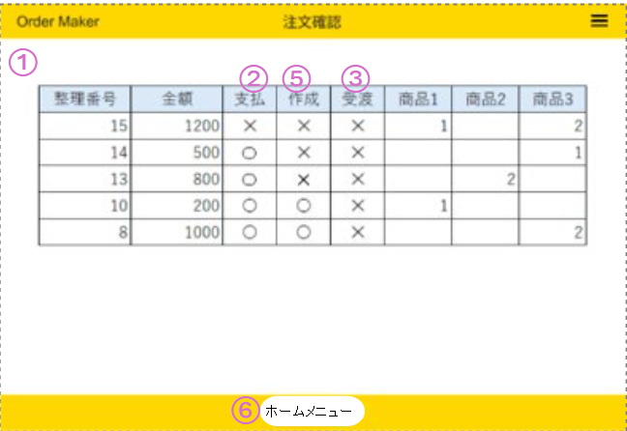
 | 画面設計
管理者用画面

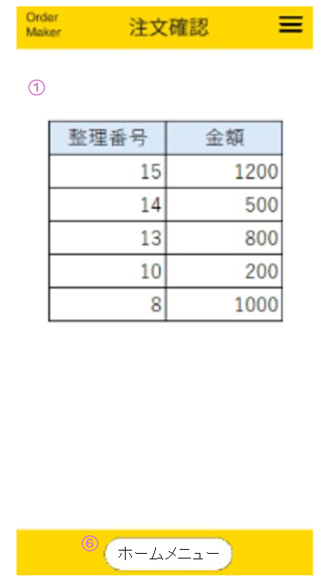
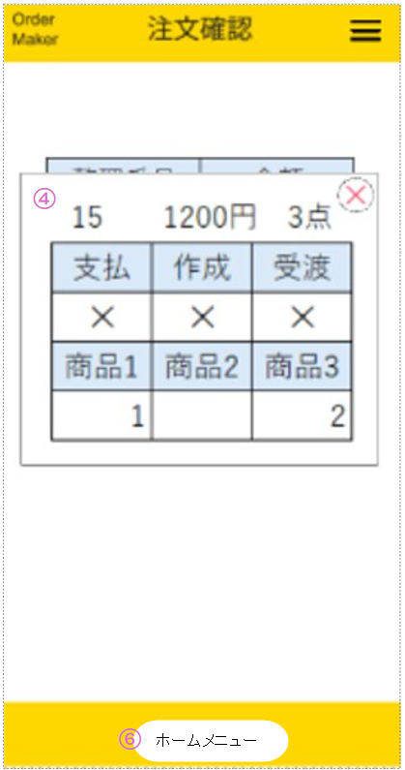

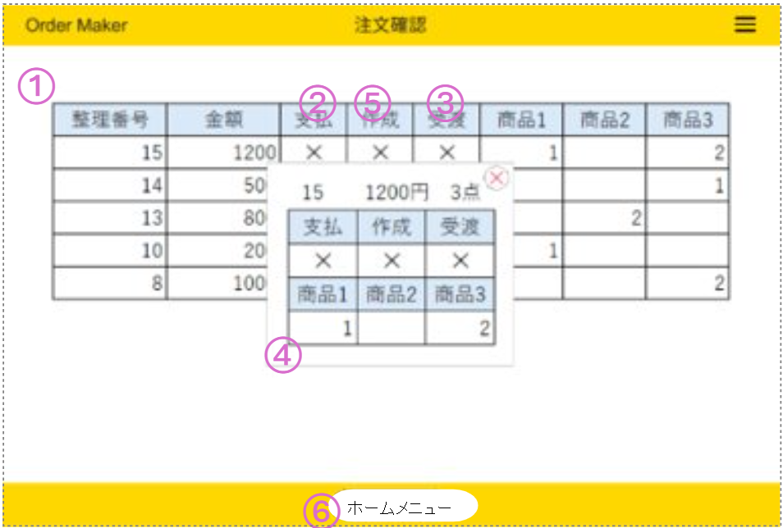

 | 機能設計

 |  | ②③⑤押下時

 |  |  | 対象のデータのtrue/false、〇✕を切り替える

 |  | ④注文詳細

 |  |  | 整理番号をクリックすることで注文された商品の個数やフラグを表示

 |  | ⑥ | ホームメニューボタンをクリック

 |  |  | ホーム画面に遷移

 | 項目定義書

 | No |  | 物理名 | 論理名 |  | 画面型 |  | データ型(Java) | min | max | DBテーブル |  | DBカラム | 備考
 |  | 1 | orderDisplay | 注文一覧表示 |  |  |  |  |  |  | orders
 |  | 2 | paymentFlag | 支払いフラグ |  | button |  | boolean |  |  | orders |  | is_paid
 |  | 3 | deliveryFlag | 受け渡しフラグ |  | button |  | boolean |  |  | orders |  | is_handed
 |  | 4 | orderDetail | 各注文詳細表示 |  |  |  |  |  |  | orders
 |  | 5 | callFlag | 作成して呼び出せるかのフラグ |  | button |  | boolean |  |  | orders |  | is_complete

メニュー画面
外部設計書 |  |  |  |  | チーム名 |  | Dango Sweets。。
 |  |  |  |  | 画面名 |  | ログイン画面 |  |  |  | 作成者 | 中村拓磨 |  |  | 更新者 | 杉尾朋実
 |  |  |  |  | システム名 |  | ログインシステム |  |  |  | 作成日 | 2025-06-06 |  |  | 更新日 | 2025-06-12
 |  |  |  |  | 備考

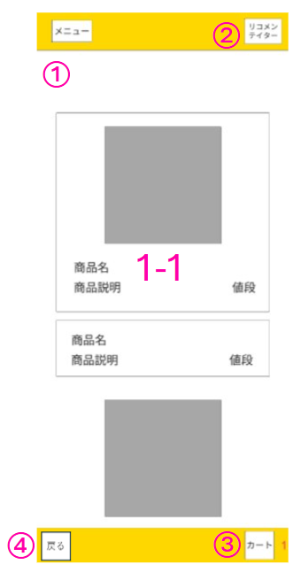
 | 画面設計
モバイルオーダー用画面
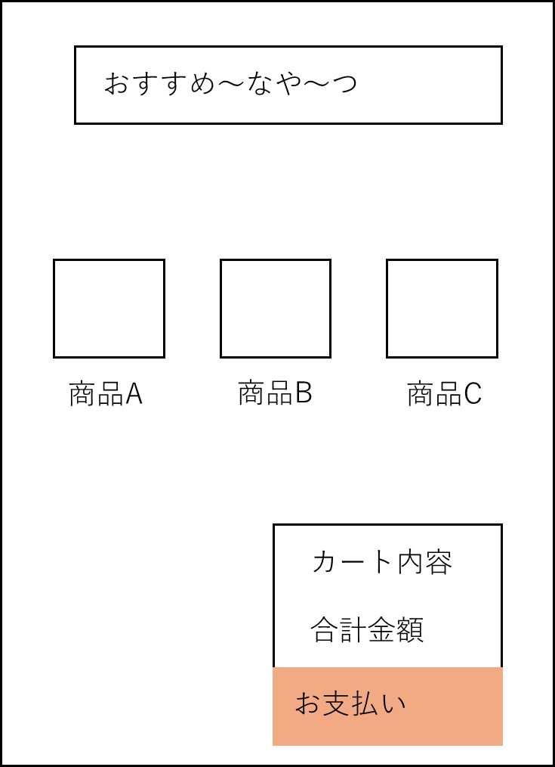

 | 機能設計

 |  | ①-1商品表示エリア押下時

 |  |  | 商品詳細画面に遷移

 |  | ②リコメンテイター遷移ボタン押下時

 |  |  | リコメンテイター画面に遷移

 |  | ③カート画面遷移ボタン押下時

 |  |  | カート画面に遷移

 |  | ④戻るボタン押下時

 |  |  | 前の画面に戻る（その他の画面も同様）

 | 項目定義書

 | No |  | 物理名 | 論理名 |  | 画面型 |  | データ型(Java) | min | max | DBテーブル |  | DBカラム | 備考
 |  | 1 | menuDisplay | メニュー表示 |  |  |  |  |  |  | products
 |  | 1-1 | productDetail | 商品詳細画面表示 |  | Button |  |  |  |  | products |  | product_detail | 各商品をタッチすると各商品の詳細画面が表示される
 |  | 2 | moveRecommend | リコメンテイター遷移ボタン |  | Button |  |  |  |  | products |  | product_detail
 |  | 3 | moveCart | カート遷移ボタン |  | Button
 |  | 4 | productExp | 商品説明 |  | String |  |  |  | 50 | products |  | product_detail

商品詳細画面
外部設計書 |  |  |  |  | チーム名 |  | Dango Sweets。。
 |  |  |  |  | 画面名 |  | ログイン画面 |  |  |  | 作成者 | 中村拓磨 |  |  | 更新者 | 杉尾朋実
 |  |  |  |  | システム名 |  | ログインシステム |  |  |  | 作成日 | 2025-06-06 |  |  | 更新日 | 2025-06-26
 |  |  |  |  | 備考 |  | 1-2については余裕があれば実装

 | 画面設計
モバイルオーダー用画面
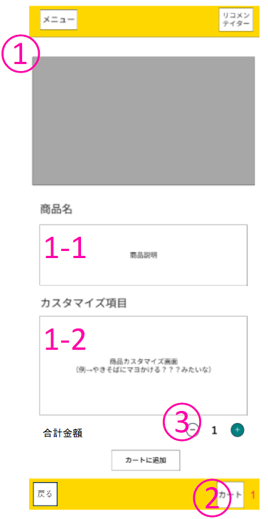

 | 機能設計
 |  | ①商品の詳細表示

 |  |  | メニュー画面で選択した商品をピックアップして詳細を表示

 |  | ①-2 商品説明表示

 |  |  | 商品データを参照して商品の説明を表示

 |  | ②「カートに追加」ボタン押下時

 |  |  | localStorageに情報を保存し、メニュー画面に遷移

 |  | ③「+/-」ボタン押下時

 |  |  | カートにまとめて追加する個数を増減

 | 項目定義書

 | No |  | 物理名 | 論理名 |  | 画面型 |  | データ型(Java) | min | max | DBテーブル |  | DBカラム | 備考
 |  | 1 | productDetailDisplay | 商品の詳細表示 |  |  |  |  |  |  | products |  | product_detail
 |  | 1-1 | productExplain | 商品説明表示 |  |  |  |  |  |  | products |  | product_detail
 |  | 1-2 | productCustomize | 商品のカスタマイズ |  | button |  |  |  |  | products
 |  | 2 | inCart | カートに追加ボタン |  | button |  |  |  |  | orders
 |  | 3 | countButton | 個数増減ボタン |  | button

リコメンテイター画面
外部設計書 |  |  |  |  | チーム名 |  | Dango Sweets。。
 |  |  |  |  | 画面名 |  | ログイン画面 |  |  |  | 作成者 | 中村拓磨 |  |  | 更新者 | 杉尾朋実
 |  |  |  |  | システム名 |  | ログインシステム |  |  |  | 作成日 | 2025-06-06 |  |  | 更新日 | 2025-06-26
 |  |  |  |  | 備考 |  | 余裕があれば実装

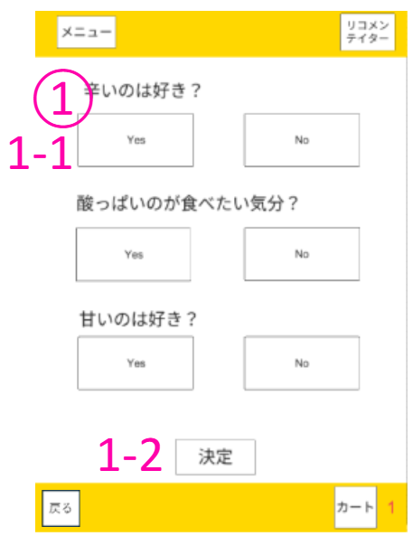
 | 画面設計
モバイルオーダー用画面

 | 機能設計

 |  | ①質問表示

 |  |  | 管理者の設定を参照して質問項目と1-1（回答選択ボタン）を表示

 |  |  | 回答が終了したらリコメンテイター結果画面に遷移

 | 項目定義書

 | No |  | 物理名 | 論理名 |  | 画面型 |  | データ型(Java) | min | max | DBテーブル |  | DBカラム | 備考
 |  | 1 | questionDisplay | 質問表示 |  | String |  |  |  |  | products |  | product_detail
 |  | 1-1 | selectAnswer | 回答選択ボタン |  | button
 |  | 1-2 | moveRecommendResult | リコメンテイター結果遷移ボタン |  | button

リコメンテイター結果画面
外部設計書 |  |  |  |  | チーム名 |  | Dango Sweets。。
 |  |  |  |  | 画面名 |  | ログイン画面 |  |  |  | 作成者 | 中村拓磨 |  |  | 更新者 | 杉尾朋実
 |  |  |  |  | システム名 |  | ログインシステム |  |  |  | 作成日 | 2025-06-06 |  |  | 更新日 | 2025-06-12
 |  |  |  |  | 備考 |  | 余裕があれば実装

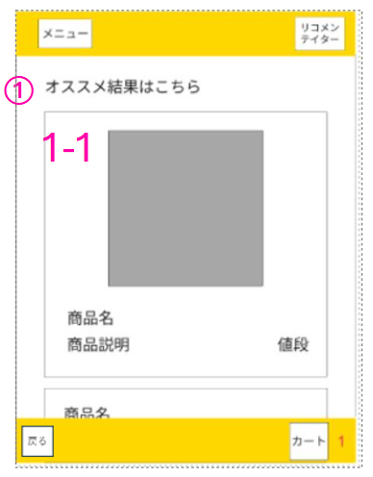
 | 画面設計
モバイルオーダー用画面

 | 機能設計

 |  | ①リコメンテイター結果表示

 |  |  | リコメンテイター画面での入力内容に応じて、商品データの商品詳細を参照し、条件に近い商品数件を表示

 | 項目定義書

 | No |  | 物理名 | 論理名 |  | 画面型 |  | データ型(Java) | min | max | DBテーブル |  | DBカラム | 備考
 |  | 1 | recommendResult | リコメンテイター結果表示 |  |  |  | String |  |  | products |  | product_detail
 |  | 1-1 | productDetail | 商品詳細画面表示 |  | Button |  |  |  |  | products |  | product_detail

カート画面
外部設計書 |  |  |  |  |  | チーム名 |  | Dango Sweets。。
 |  |  |  |  |  | 画面名 |  | ログイン画面 |  |  |  | 作成者 | 中村拓磨 |  |  | 更新者 | 杉尾朋実
 |  |  |  |  |  | システム名 |  | ログインシステム |  |  |  | 作成日 | 2025-06-06 |  |  | 更新日 | 2025-06-12
 |  |  |  |  |  | 備考

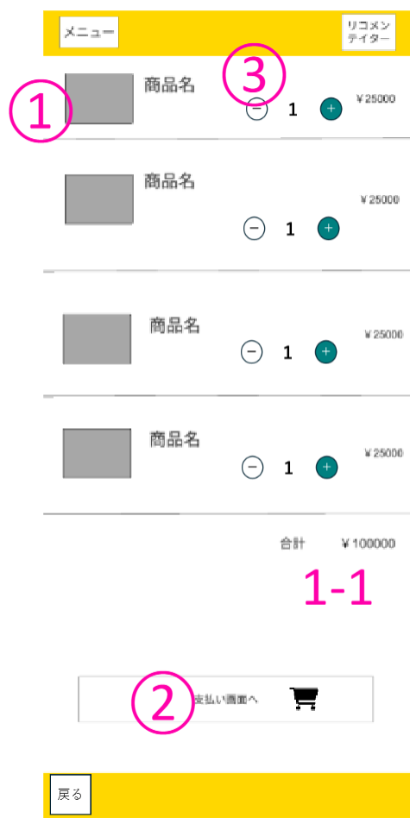
 | 画面設計
モバイルオーダー用画面

 | 機能設計

 |  | ② | 「支払い画面へ」ボタン押下時

 |  |  | 「以下の注文内容でよろしいですか？」のようなダイアログで確認
 |  |  | OKの場合
 |  |  |  | 整理番号確認画面に遷移
 |  |  | NOの場合
 |  |  |  | 遷移せず、ダイアログを閉じる

 | 項目定義書

 | No |  | 物理名 |  | 論理名 |  | 画面型 |  | データ型(Java) | min | max | DBテーブル |  | DBカラム | 備考
 |  | 1 | cartProductDisplay |  | カートに追加した商品の表示 |  |  |  |  |  |  |  |  |  | localStorageで管理
 |  | 1-1 | totalMonetary |  | 合計金額表示
 |  | 2 | movePayment |  | 整理番号確認画面遷移 |  | button
 |  | 3 | countButton |  | 個数増減ボタン |  | button

整理番号確認画面
外部設計書 |  |  |  |  |  | チーム名 |  | Dango Sweets。。
 |  |  |  |  |  | 画面名 |  | ログイン画面 |  |  |  | 作成者 | 中村拓磨 |  |  | 更新者 | 杉尾朋実
 |  |  |  |  |  | システム名 |  | ログインシステム |  |  |  | 作成日 | 2025-06-06 |  |  | 更新日 | 2025-06-12
 |  |  |  |  |  | 備考

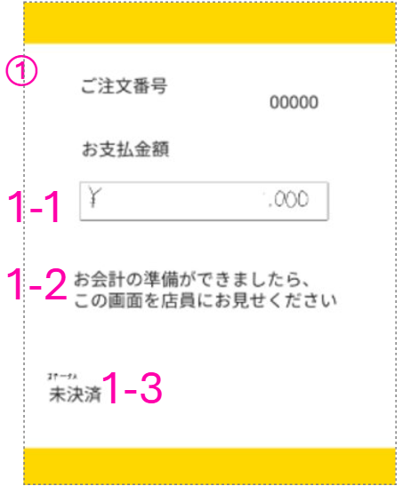
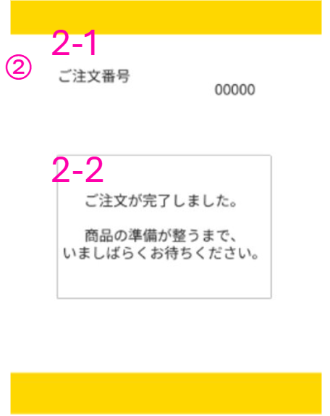
 | 画面設計
モバイルオーダー用画面

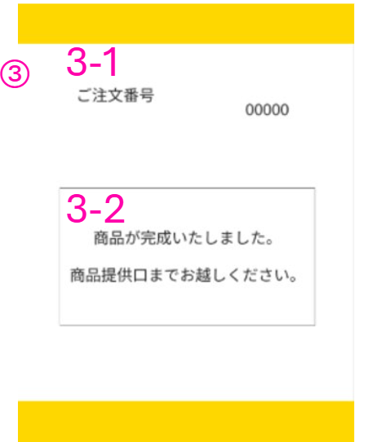
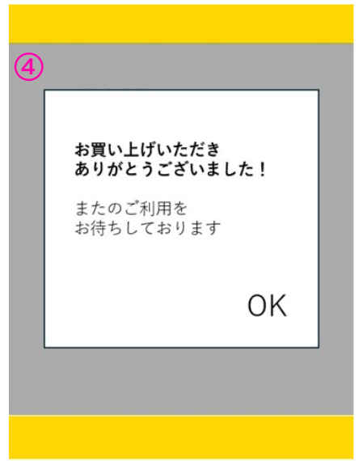

 | 機能設計

 |  | 支払、完成、受渡フラグがfalse→trueに更新時

 |  |  |  | 指示メッセージの内容を更新、受取フラグ更新でモーダルを表示

 |  |  |  | 受渡フラグがtrueになるまで注文画面への遷移を禁止

 |  | ④のOK押下時

 |  |  |  | メニュー画面に遷移

 | 項目定義書

 | No |  | 物理名 |  | 論理名 |  | 画面型 |  | データ型(Java) | min | max | DBテーブル |  | DBカラム | 備考
 |  | 1 | paymentWaitDisplay |  | 支払い待ち表示 |  |  |  | boolean |  |  | orders |  | is_paid
 |  | 1-1 | paymentMonetary |  | お支払い金額表示 |  |  |  | int |  |  | orders
 |  | 1-2 | messageDisplay |  | 指示メッセージ表示 |  |  |  | String |  |  | orders |  | total_amount
 |  | 1-3 | paymentStatusDisplay |  | 決済ステータス表示 |  |  |  | String |  |  | orders
 |  | 2 | callWaitDisplay |  | 呼び出し待ち表示 |  |  |  | boolean |  |  | orders |  | is_complete
 |  | 2-1 | callNumberDisplay |  | 呼び出し番号表示 |  |  |  | int |  |  | orders |  | order_code
 |  | 2-2 | messageDisplay |  | 指示メッセージ表示 |  |  |  | String |  |  | orders
 |  | 3 | inCallDisplay |  | 呼び出し中表示 |  |  |  | boolean |  |  | orders |  | is_complete
 |  | 3-1 | callNumberDisplay |  | 呼び出し番号表示 |  |  |  | int |  |  | orders |  | order_code
 |  | 3-2 | messageDisplay |  | 指示メッセージ表示 |  |  |  | String |  |  | orders
 |  | 4 | handOverCompleteDisplay |  | 受け渡し完了表示 |  |  |  | boolean |  |  | orders |  | is_handed

